Biyokimya
Numune Adı | TAS(mmol/L) | TOS (µmol/L) | OSI | NOT
7A | 0.92 | 2.69 | 0.292 |  | Kullanılan cihaz: Mindray marka BS300 model tam otomatik biyokimya cihazı
8A | 0.77 | 3.81 | 0.495 |  | TAS: Total Antıoxıdant Status
9A | 0.87 | 5.8 | 0.667 |  | TOS: Total Oxıdant Status
16A | 1 | 4.16 | 0.416 |  | OSI: Oxıdatıve Stress Index
17A | 1.06 | 4.4 | 0.415 |  | MDA: Malondialdehit
18A | 0.79 | 3.74 | 0.473
19A | 0.62 | 17.12 | 2.761 | hemolizli
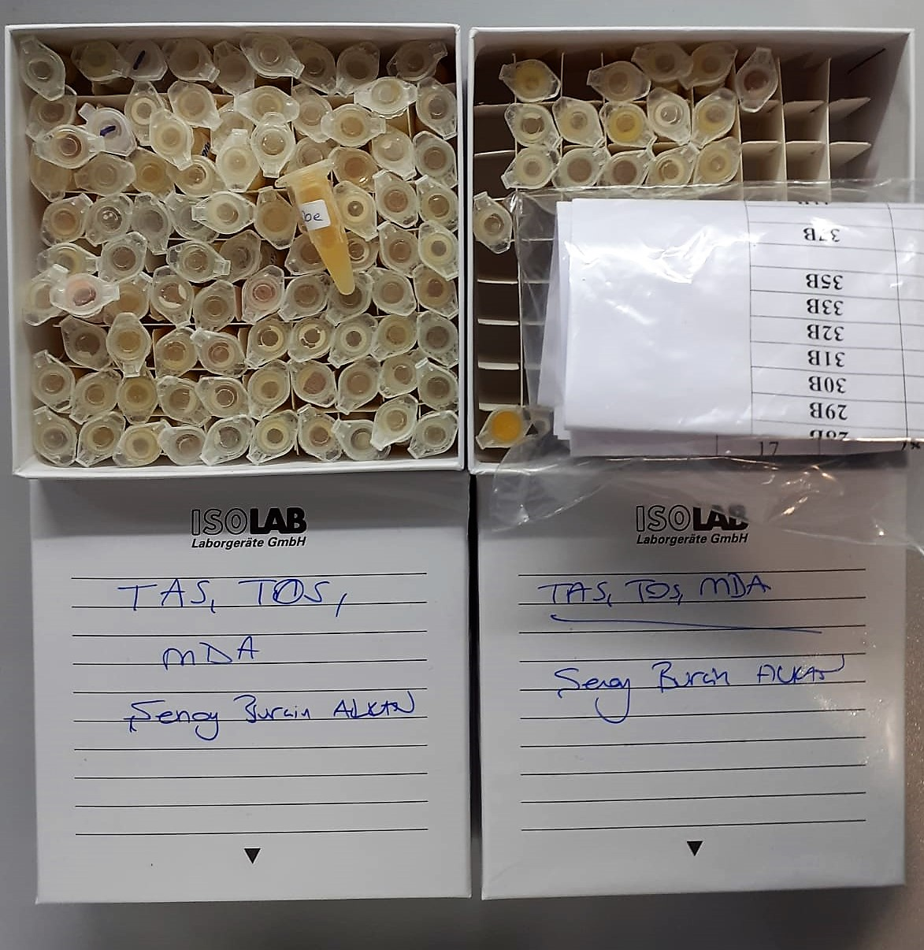
20A | 0.73 | 5.39 | 0.738
21A | 1.12 | 10.4 | 0.929 | hafif hemolizli
23A | 1 | 6.58 | 0.658
26A | 0.89 | 4.15 | 0.466
27A | 0.97 | 3.42 | 0.353
28A | 1.1 | 8.26 | 0.751
30A | 0.92 | 4.4 | 0.478 | lipemi
31A | 0.69 | 3.99 | 0.578
32A | 0.53 | 4.64 | 0.875
33A | 0.77 | 3.68 | 0.478
35A | 0.89 | 5.94 | 0.667
36A | 0.93 | 5.34 | 0.574
37A | 0.8 | 5.28 | 0.660
38A | 1.41 | 5.35 | 0.379 | lipemi
41A | 0.72 | 4.02 | 0.558
42A | 0.75 | 5.19 | 0.692
43A | 1.02 | 5.24 | 0.514 | lipemi
44A | 0.71 | 4.75 | 0.669
45A | 0.82 | 6.94 | 0.846
46A | 0.89 | 4.28 | 0.481
2B | 1.11 | 6.1 | 0.550
8B | 0.93 | 4.22 | 0.454
9B | 1.05 | 14.94 | 1.423 | hemolizli
10B | 0.82 | 4.71 | 0.574 | lipemi
15B | 0.99 | 3.7 | 0.374 | lipemi
16B | 0.96 | 4.57 | 0.476
17B | 1.08 | 5.27 | 0.488
18B | 0.93 | 4.51 | 0.485
19B | 0.95 | 4.31 | 0.454
20B | 0.78 | 5.02 | 0.644
21B | 0.97 | 4.86 | 0.501
23B | 0.97 | 3.97 | 0.409 | lipemi
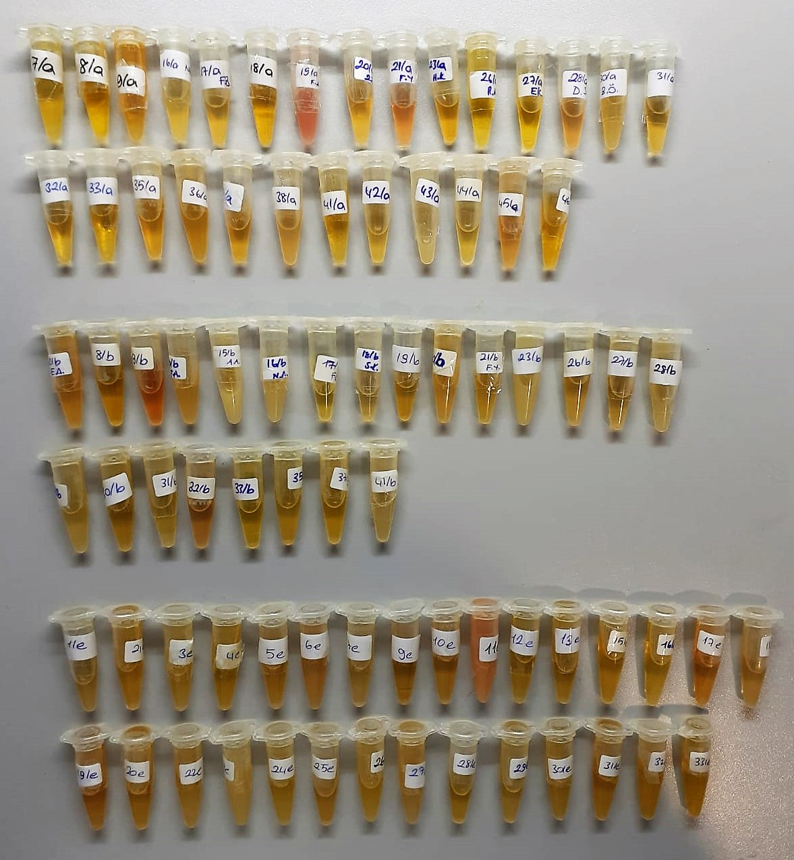
26B | 0.85 | 4.04 | 0.475
27B | 0.92 | 4.39 | 0.477
28B | 1.26 | 4.72 | 0.375 | lipemi
29B | 0.83 | 4.24 | 0.511
30B | 1 | 5.4 | 0.540
31B | 0.8 | 4.3 | 0.538
32B | 0.74 | 7.35 | 0.993
33B | 0.87 | 3.46 | 0.398
35B | 0.91 | 5.3 | 0.582
37B | 0.83 | 3.21 | 0.387
41B | 0.99 | 3.98 | 0.402 | lipemi
1E | 0.86 | 4.3 | 0.500
2E | 0.91 | 4.08 | 0.448
3E | 1.03 | 4.31 | 0.418
4E | 0.87 | 3.49 | 0.401
5E | 0.88 | 3.97 | 0.451
6E | 0.98 | 6.65 | 0.679
7E | 0.74 | 3.23 | 0.436
9E | 0.81 | 4.53 | 0.559
10E | 0.68 | 5.17 | 0.760
11E | 1.23 | 7.62 | 0.620 | hemolizli
12E | 0.96 | 5.5 | 0.573
13E | 0.83 | 4.95 | 0.596
15E | 1.06 | 3.46 | 0.326
16E | 0.85 | 3.75 | 0.441
17E | 0.96 | 5.06 | 0.527
18E | 1.2 | 5.26 | 0.438
19E | 0.83 | 5.45 | 0.657
20E | 0.98 | 3.82 | 0.390
22E | 1.35 | 5.32 | 0.394
23E | 1.44 | 3.95 | 0.274 | lipemi
24E | 0.97 | 4.06 | 0.419
25E | 0.86 | 3.98 | 0.463
26E | 1.05 | 3.84 | 0.366
27E | 1.25 | 4.07 | 0.326
28E | 0.88 | 3.66 | 0.416
29E | 1 | 4.7 | 0.470
30E | 1.12 | 3.59 | 0.321
31E | 1.05 | 4.17 | 0.397
32E | 1.28 | 3.97 | 0.310
33E | 0.8 | 3.97 | 0.496

Not: (1A,2A,10A,15A,29A,1B,7B,8E,14E) nolu numuneler kutuda çıkmadığından çalışılamadı.

MDA
MDA
2.481 | 100
1.673 | 50
0.994 | 25
0.513 | 12.5
0.288 | 6.25
0.122 | 3.125
0 | 0
 | absorbans | abs-blank | expected | result
std1 | 2.511 | 2.481 | 100 | 99.11157344
std2 | 1.703 | 1.673 | 50 | 52.40258016
std3 | 1.024 | 0.994 | 25 | 24.29762944
std4 | 0.543 | 0.513 | 12.5 | 10.54810976
std5 | 0.318 | 0.288 | 6.25 | 5.87012576
std6 | 0.152 | 0.122 | 3.125 | 3.13537536
blank | 0.03 | 0 | 0 | 1.5134

 |  |  |  |  | concentratıon (mmol/L)

Numune | absorbans | abs-blank | result
7A | 0.576 | 0.546 | 11.32820864
8A | 1.043 | 1.013 | 24.94562976
9A | 1.021 | 0.991 | 24.19604224
16A | 0.803 | 0.773 | 17.34592416
17A | 1.405 | 1.375 | 38.8144
18A | 0.661 | 0.631 | 13.44828544
19A | 1.387 | 1.357 | 38.05643296
20A | 0.504 | 0.474 | 9.65717504
21A | 0.415 | 0.385 | 7.749784
23A | 0.291 | 0.261 | 5.38388384
26A | 0.994 | 0.964 | 23.29069984
27A | 1.382 | 1.352 | 37.84715616
28A | 1.879 | 1.849 | 61.34881504
30A | 1.872 | 1.842 | 60.97993856
31A | 0.549 | 0.519 | 10.68815744
32A | 2.012 | 1.982 | 68.56303296
33A | 1.914 | 1.884 | 63.20942624
35A | 1.971 | 1.941 | 66.29745824
36A | 0.672 | 0.642 | 13.73430656
37A | 1.567 | 1.537 | 45.95802976
38A | 0.769 | 0.739 | 16.37214784
41A | 1.624 | 1.594 | 48.60934144
42A | 1.607 | 1.577 | 47.81109216
43A | 1.408 | 1.378 | 38.94142336
44A | 0.368 | 0.338 | 6.81307776
45A | 0.585 | 0.555 | 11.545136
46A | 0.888 | 0.858 | 19.89203456
2B | 0.959 | 0.929 | 22.14106464
8B | 1.614 | 1.584 | 48.13901024
9B | 1.837 | 1.807 | 59.15178496
10B | 0.81 | 0.78 | 17.549576
15B | 1.234 | 1.204 | 31.90255264
16B | 2.027 | 1.997 | 69.40117536
17B | 0.59 | 0.56 | 11.666424
18B | 0.525 | 0.495 | 10.132736
19B | 0.348 | 0.318 | 6.42927296
20B | 0.758 | 0.728 | 16.06256736
21B | 1.848 | 1.818 | 59.72343296
23B | 1.921 | 1.891 | 63.58479424
26B | 1.897 | 1.867 | 62.30232256
27B | 0.909 | 0.879 | 20.54564864
28B | 1.698 | 1.668 | 52.15841696
29B | 1.412 | 1.382 | 39.11109696
30B | 1.672 | 1.642 | 50.89766656
31B | 1.814 | 1.784 | 57.96515424
32B | 1.966 | 1.936 | 66.02370784
33B | 1.205 | 1.175 | 30.7944
35B | 1.548 | 1.518 | 45.09020096
37B | 0.934 | 0.904 | 21.33645664
41B | 1.571 | 1.541 | 46.14174624
1E | 1.391 | 1.361 | 38.22425184
2E | 1.941 | 1.911 | 64.66323584
3E | 1.997 | 1.967 | 67.72985856
4E | 2.01 | 1.98 | 68.451656
5E | 2.11 | 2.08 | 74.128696
6E | 1.691 | 1.661 | 51.81751584
7E | 1.712 | 1.682 | 52.84346496
9E | 1.842 | 1.812 | 59.41129376
10E | 1.447 | 1.417 | 40.61081056
11E | 1.674 | 1.644 | 50.99411744
12E | 1.757 | 1.727 | 55.07471616
13E | 1.441 | 1.411 | 40.35179584
15E | 1.693 | 1.663 | 51.91480576
16E | 1.351 | 1.321 | 36.56196064
17E | 1.482 | 1.452 | 42.13757216
18E | 0.82 | 0.79 | 17.842384
19E | 1.917 | 1.887 | 63.37016576
20E | 1.86 | 1.83 | 60.350096
22E | 1.807 | 1.777 | 57.60632416
23E | 1.755 | 1.725 | 54.9746
24E | 1.687 | 1.657 | 51.62320096
25E | 1.81 | 1.78 | 57.759976
26E | 1.217 | 1.187 | 31.25069376
27E | 1.345 | 1.315 | 36.315664
28E | 0.349 | 0.319 | 6.44825344
29E | 0.304 | 0.274 | 5.61599104
30E | 1.818 | 1.788 | 58.17068576
31E | 1.911 | 1.881 | 63.04888544
32E | 1.778 | 1.748 | 56.13126816
33E | 1.311 | 1.281 | 34.93499744

